Modello
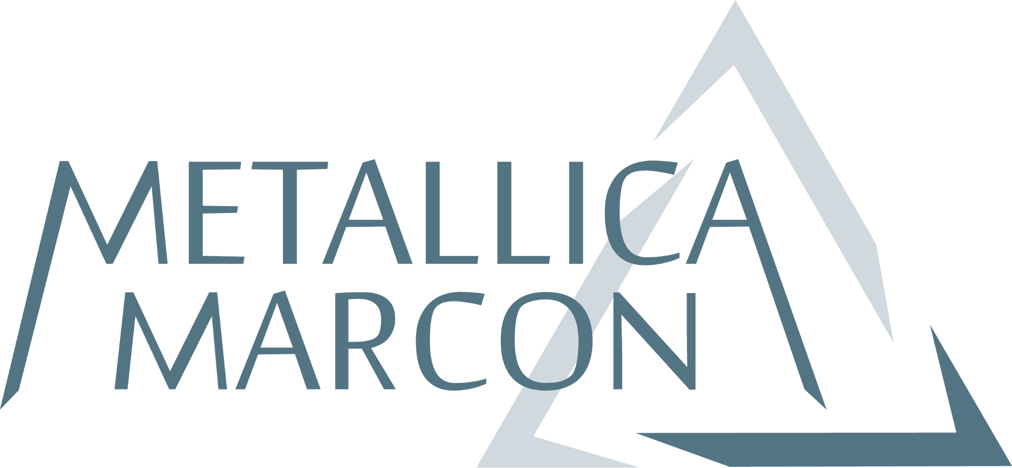 |  |  |  | Modulo n° 8.5/26 |  |  |  |  |  | DATA |  | 2026-03-14
 |  |  |  | REV.E |  |  |  |  |  | NR INSERIMENTO |  | A791
 |  |  |  | del 25/05/2023 |  |  |  |  |  | REFERENTE
 |  |  |  |  |  |  |  |  |  | AUTISTA
 |  |  |  |  |  |  |  |  |  | MEZZO
 |  |  |  |  |  |  |  |  |  | RIMORCHIO

Produttore |  |  |  |  |  |  | Sede di carico (se diversa):
Provincia |  |  |  |  |  |  | Provincia
Comune |  |  |  |  |  |  | Comune
Indirizzo |  |  |  |  |  |  | Indirizzo

Referente in loco | Laura Zanette 0422 1627586 |  |  |  |  |  |  | Telefono | Raffaele 320 3609358

Contenitori | Casse | Casse in Ferro | Fusti | Secchi | Bancali | Big Bag | Sfuso | Casse Batt. PB | Cont. batterie | Scatole | Altro

Vuote da consegnare
Piene da ritirare
totale

CER | Q.TA' | TIPOLOGIA |  | DESCRIZIONE |  |  |  |  |  | PESO STIMATO |  | SCADENZA OMOLOGA
 |  |  |  |  |  |  |  |  |  | KG
170407 | 1 | CASSA |  | Ferro
170402 | 2 | BANCALE |  | Alluminio
170202 |  |  |  | Vetro

note: | svuotamento della vasca del ferro

Quanto dichiarato con il presente dal produttore/detentore costituisce parte integrante della caratterizzazione del rifiuto.
A contratto attivato, il produttore/detentore si impegna a segnalare a Metallica Marcon Srl, utilizzando il presente modulo,
ogni variazione significativa nelle caratteristiche del rifiuto che lo ha generato

Per accettazione

Data

Timbro e firma | ...................................................................................................

